المؤشرات الكلية

سوق العراق للاوراق المالية
جلسة الثلاثاء 2026/4/21 |  |  |  | تقرير أسعار الأسهم المتداولة لسوق العراق للأوراق المالية
الجلسة (68)
الاسهم المتداولة المدرجة و OTC |  |  | 1,340,195,130 |  |  | قيمة الأسهم المتداولة المدرجة و OTC |  | 916,323,046 |  |  | صفقات الشركات المدرجة وOTC | 976
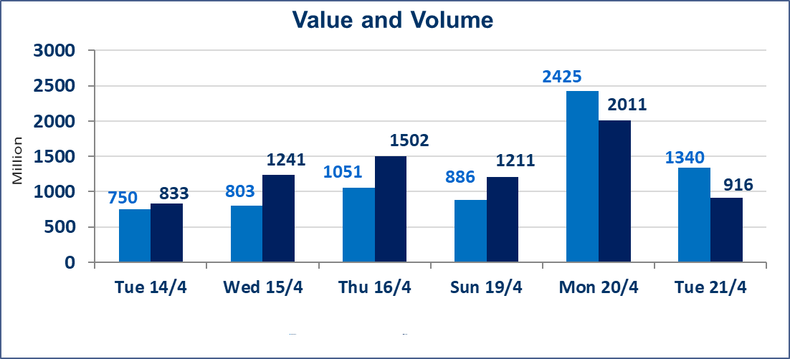
المؤشر60 ISX اليوم | 990.83 |  | نقطة |  |  | المؤشر15 ISX اليوم | 1290.10 | نقطة
المؤشر 60 ISX السابق | 990.77 |  | نقطة |  |  | المؤشر 15 ISX السابق | 1287.67 | نقطة
نسبة التغير | 0.01 |  | % |  |  | نسبة التغير | 0.19 | %
عدد النقاط | 0.06 |  | نقطة |  |  | عدد النقاط | 2.43 | نقطة

الشركات المدرجة | 104 | OTC | 14 | 118 |  | الشركات غير المتداولة المدرجة | 48 | OTC | 13 | 61
الشركات المتداولة | 47 | OTC | 1 | 48 |  | الشركات المرتفعة |  |  | 13
شركات الهيئة العامة |  |  |  | 1 |  | الشركات المنخفضة |  |  | 10
الموقوفة بقرار من هيأة الأوراق المالية |  |  |  | 8
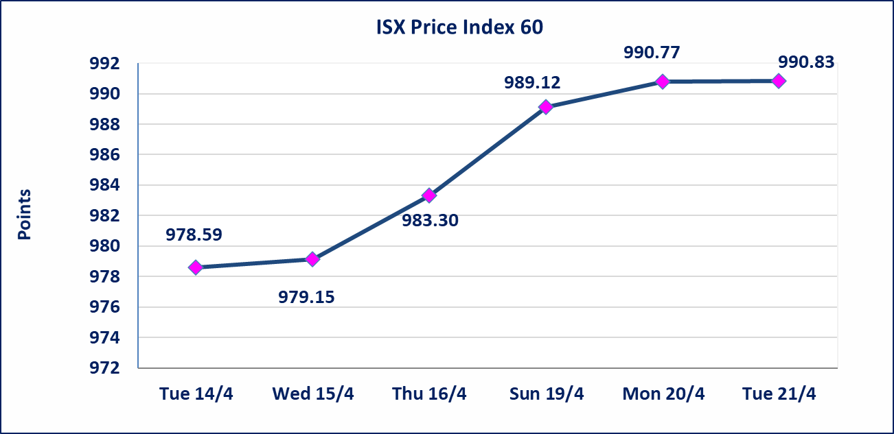
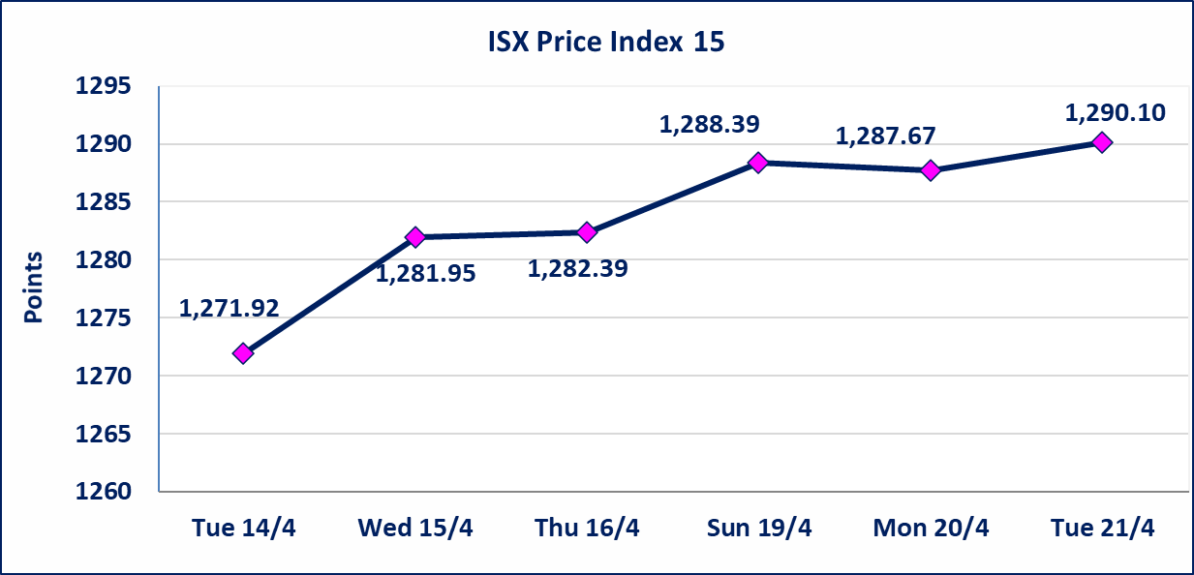

سندات الوطينة الاصدارية الثالثة | سندات الوطنية الاصدارية الثالثة فئة (1,000,000 ، 500,000) دينار . تم اعادة التداول إعتباراً من جلسة الثلاثاء 2026/4/21
الحد الأعلى والادنى للتغير في السعر | نسبة التغير في كافة المنصات (5%) إرتفاعاً وإنخفاضاً من سعر الاغلاق السابق.
Web site : www.isx-iq.net E-mail : info-isx@isx-iq.net |  |  |  |  | 07834000034 - 07711211522 : ص . ب :3607 العلوية الهاتف |  |  |  |  |  | بغداد /الكرادة/ قرب المسرح الوطني /مجاور مصرف الخليج التجاري

نسبة التغير
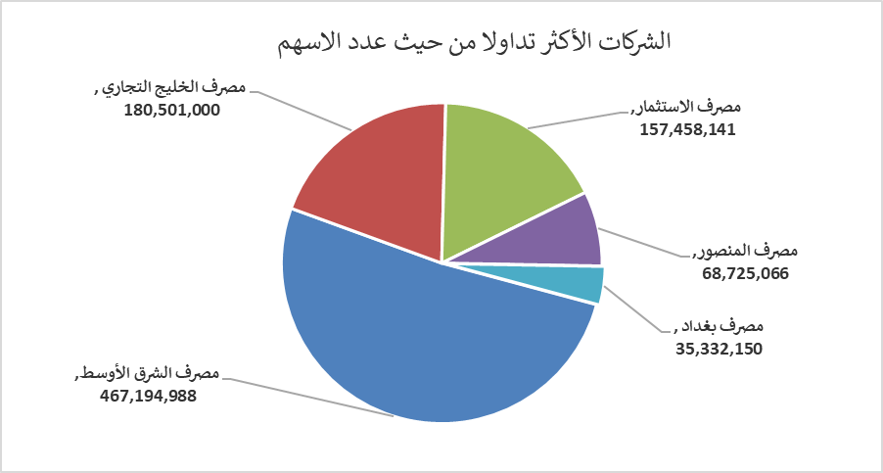
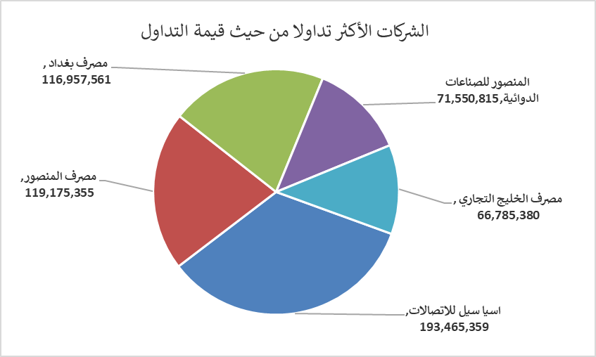
الشركات الأكثر ارتفاعاً وانخفاضاً
جلسة الثلاثاء 2026/4/21

نسبة التغير لاسعار الاغلاق الاكثر ارتفاعاً |  |  |  | نسبة التغير لاسعار الاغلاق الاكثر انخفاضاً
اسم الشركة | اغلاق | التغير(%) | الاسهم المتداولة | اسم الشركة | اغلاق | التغير (%) | الاسهم المتداولة
مصرف العراقي الاسلامي | 1.080 | 4.85 | 34,722,250 | مصرف سومر التجاري | 0.190 | -5.00 | 29,081,467
مصرف الاقتصاد للاستثمار | 0.220 | 4.76 | 17,839,937 | الامين العقارية | 1.740 | -3.87 | 2,198,016
بابل للانتاج الحيواني والنباتي | 9.920 | 4.64 | 197,796 | المعمورة العقارية | 3.200 | -1.84 | 500,000
مصرف الوطني الاسلامي | 1.000 | 4.17 | 100,000 | العراقية لصناعات الكارتون | 2.590 | -1.52 | 636,239
البادية للنقل العام | 1.150 | 3.60 | 5,947,331 | الخاتم للاتصالات | 3.650 | -1.35 | 312,064

الشركات الاكثر نشاطا حسب الاسهم المتداولة (حجم التداول) |  |  |  | الشركات الاكثر نشاطا حسب القيمة المتداولة
اسم الشركة | اغلاق | التغير(%) | الاسهم المتداولة | اسم الشركة | اغلاق | التغير (%) | القيمة المتداولة
مصرف الشرق الأوسط | 0.110 | 0.00 | 467,194,988 | اسيا سيل للاتصالات | 16.550 | 1.10 | 193,465,359
مصرف الخليج التجاري | 0.380 | 0.00 | 180,501,000 | مصرف المنصور | 1.740 | 0.00 | 119,175,355
مصرف الاستثمار | 0.220 | 0.00 | 157,458,141 | مصرف بغداد | 3.310 | -1.19 | 116,957,561
مصرف المنصور | 1.740 | 0.00 | 68,725,066 | المنصور للصناعات الدوائية | 2.230 | 1.36 | 71,550,815
مصرف بغداد | 3.310 | -1.19 | 35,332,150 | مصرف الخليج التجاري | 0.380 | 0.00 | 66,785,380

اجانب

سوق العراق للأوراق المالية
نشرة تداول أسهم غير العراقيين لجلسة الثلاثاء 2026/4/21

نشرة تداول الاسهم المباعة من غير العراقيين في السوق النظامي
اسم الشركة | رمز الشركة | الصفقات | الاسهم المتداولة | القيمة المتداولة
قطاع المصارف
مصرف المنصور للاستثمار | BMNS | 6 | 2,000,000 | 3,470,000
مجموع قطاع المصارف |  | 6 | 2,000,000 | 3,470,000
المجموع الكلي |  | 6 | 2,000,000 | 3,470,000

